Detalles
N.Alumnos frente a cursos
N.Alumnos | cursos
6 | word
7 | Excel
12 | Wiindows

 |  | .

Juicio | Curso
Desaprobado | Word
Desaprobado | Word
Aprobado | Excel
Aprobado | Excel
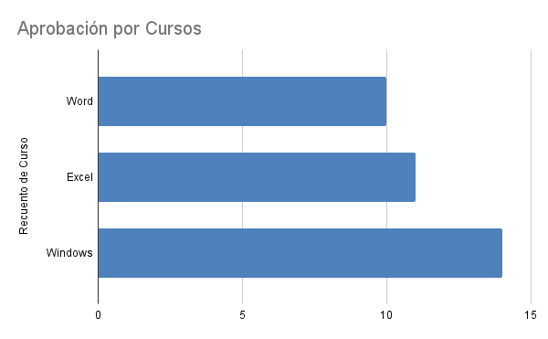
Aprobado | Windows
Aprobado | Windows
Aprobado | Word
Aprobado | Windows
Aprobado | Windows
Aprobado | Windows
Desaprobado | Excel
Desaprobado | Windows
Desaprobado | Windows
Aprobado | Excel
Aprobado | Windows
Aprobado | Windows
Aprobado | Excel
Aprobado | Windows
Aprobado | Word
Desaprobado | Windows
Desaprobado | Excel
Aprobado | Word
Aprobado | Excel
Aprobado | Word
Aprobado | Windows
Aprobado | Word
Aprobado | Word
Desaprobado | Excel
Desaprobado | Windows
Aprobado | Word
Aprobado | Word
Aprobado | Excel
Aprobado | Excel
Desaprobado | Windows
Aprobado | Excel

